Modelo de dominio anémico
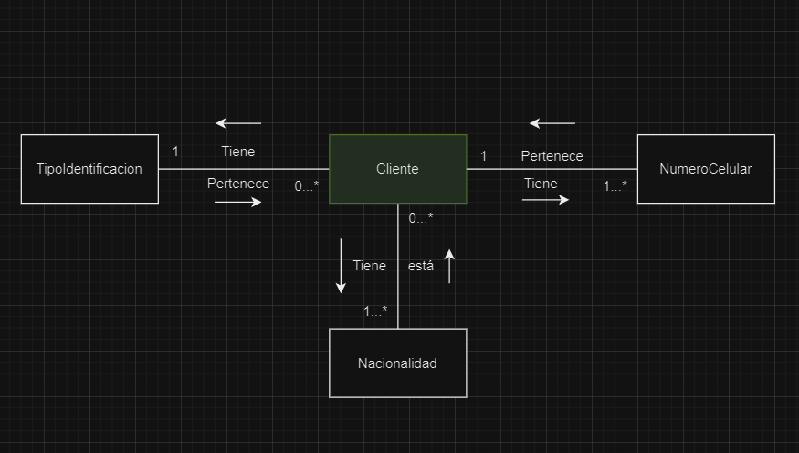
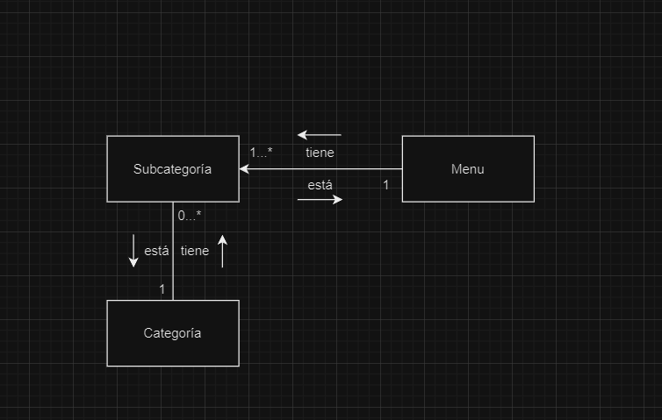

TIPOIDENTIFICACION | CLIENTES | NACIONALIDAD | NUMEROCELULAR

 |  |  |  | MENU | CATEGORIA | SUBCATEGORIA

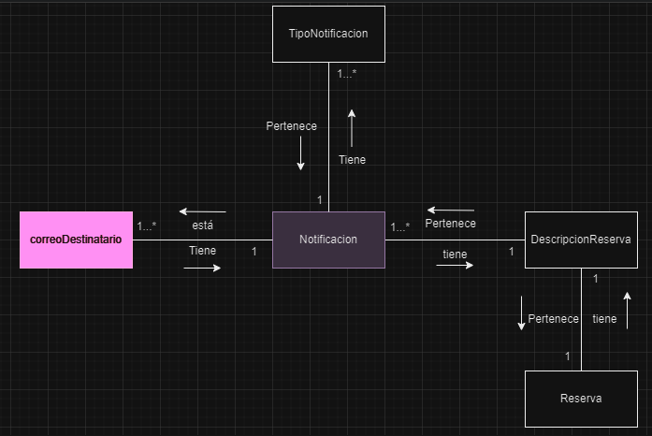

 | NOTIFICACION | TIPONOTIFICACION

